Item Define
Item Description

Tên hệ thống | Mã màn hình | Tên màn hình | Thiết kế | Ngày tạo |  | Ngày update
Learning Management System | LMS-S-4100 | Trang chủ > Gia sư > Danh sách giảng viên | Màn hình | 16/07/2020 |  | 29/07/2020

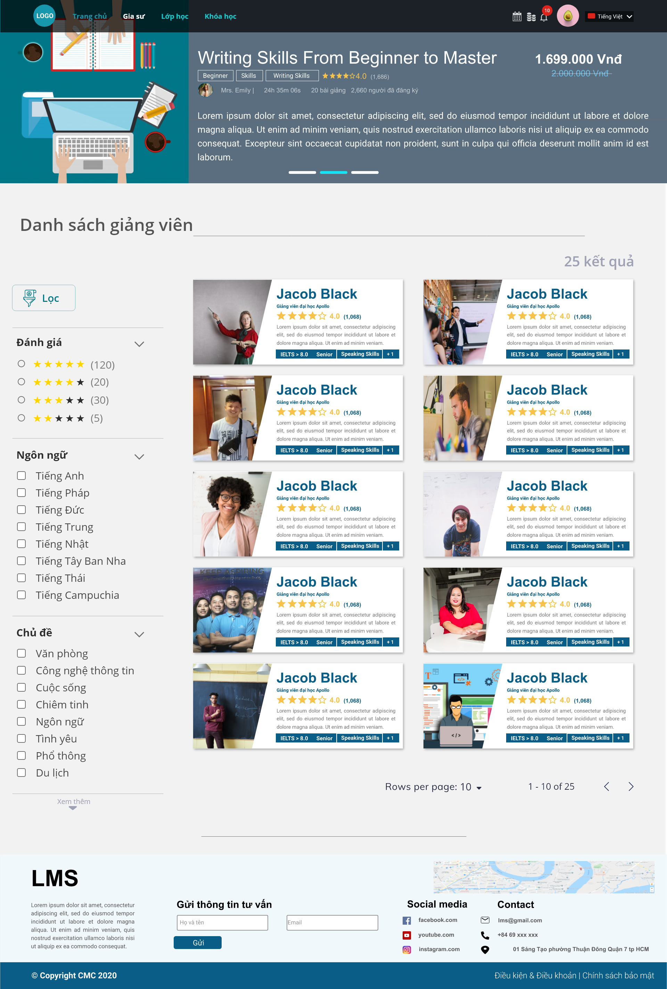
1
4
5
6
 |  |  |  | Item_ID | Display Name | Type
 |  |  |  | I-001 | Course Image | Image
 |  |  |  | I-002 | Course Title | Label
2
7
3
 |  |  |  | I-003 | Course price | Label
1
8
9
 |  |  |  | I-004 | Label beginner | Label
2
3
9
4
5
6
7
8
 |  |  |  | I-005 | Label Skills | Label
10
11
12
13
 |  |  |  | I-006 | Label writing skills | Label
 |  |  |  | I-007 | Course rating | Label
10
 |  |  |  | I-008 | Number of students evaluated this course | Label
14
 |  |  |  | I-009 | Teacher's avatar | Image
 |  |  |  | I-010 | Teacher's name | Label
15
16
17
 |  |  |  | I-011 | Learning time | Label
 |  |  |  | I-012 | Number of lessons | Label
18
 |  |  |  | I-013 | Number of registered students in this course | Label
28
 |  |  |  | I-014 | Course Information | Label
15
 |  |  |  | I-015 | Slide to view previous course | Button
19
29
30
11
 |  |  |  | I-016 | Slide to view current course | Button
12
 |  |  |  | I-017 | Slide to view next course | Button
31
 |  |  |  | I-018 | Title: Teachers list | Label
32
33
13
 |  |  |  | I-019 | Button filter | Button
20
21
34
 |  |  |  | I-020 | Rating label | Label
14
 |  |  |  | I-021 | Button dropdown | Button
22
 |  |  |  | I-022 | Rating Checkbox filter | Checkbox
35
36
37
38
 |  |  |  | I-023 | Language label | Label
 |  |  |  | I-024 | Language checkbox filter | Checkbox
 |  |  |  | I-025 | Topic label | Label
 |  |  |  | I-026 | Topic checkbox filter | Checkbox
23
 |  |  |  | I-027 | See more button | Button
 |  |  |  | I-028 | Result label | Label
24
 |  |  |  | I-029 | Teacher Image | Image
 |  |  |  | I-030 | Teacher name | Label
 |  |  |  | I-031 | Apollp University's Teacher label | Label
 |  |  |  | I-032 | Teacher rating | Label
 |  |  |  | I-033 | Number of students registered in tutor | Label
 |  |  |  | I-034 | Instructor's information | Label
 |  |  |  | I-035 | Instructor's IELTS level | Label
 |  |  |  | I-036 | Label Senior | Label
 |  |  |  | I-037 | Label speaking skills | Label
 |  |  |  | I-038 | Label more | Label
25
 |  |  |  | I-039 | Label rows per page | Label | Bỏ
 |  |  |  | I-040 | Label số lượng page | Label
26
 |  |  |  | I-041 | Button previous | Button
 |  |  |  | I-042 | Button next | Button

39
40
41
42

27

Event
Event Processing

Tên hệ thống |  |  |  | Mã màn hình | Tên màn hình | Thiết kế | Ngày tạo | Ngày update
Learning Management System |  |  |  | LMS-S-4100 | Trang chủ > Gia sư > Danh sách giảng viên | Màn hình | 16/07/2020 | 29/07/2020

Event Name |  |  | Description | API_ID
Khởi tạo |  |  | Defaut hiển thị TRANG CHỦ
 |  |  | Chọn GIA SƯ sẽ default hiển thị danh sách giảng viên
 |  |  | Danh sách giảng viên sẽ tự động hiển thị theo thứ tự như DB (sort theo tên A-Z)
 |  |  | Slide khóa/lớp học hiển thị sẽ lấy từ 3 khóa/lớp có nhiều lượt đăng ký nhất
 |  |  | Checklist đánh giá số sao sẽ hiển thị max-min từ bảng danh sách giảng viên
 |  |  | Checklist ngôn ngữ sẽ hiển thị từ DB môn học/kỹ năng mà danh sách giảng viên hiển thị đang có
 |  |  | Checklist chủ đề sẽ hiển thị từ DB môn học/kỹ năng mà danh sách giảng viên hiển thị đang có
 |  |  | Hiển thị danh sách default số lượng là 10 cards
 |  |  | Giá tiền trước khi giảm sẽ định dạng là strikethrough

Limitation |  |  | Checklist đánh giá sẽ có max là 5 dòng (tương ứng 5 sao) và min là 1 dòng - lấy từ đánh giá của danh sách giảng viên (freeze button lọc)
 |  |  | Checklist ngôn ngữ sẽ có max là 20 dòng (tương ứng 20 môn học/kỹ năng), nếu kết quả > 20 sẽ xử lý scroll xuống (freeze button lọc)
 |  |  | Checklist chủ đề sẽ có max là 20 dòng (tương ứng 20 môn học/kỹ năng), nếu kết quả > 20 sẽ xử lý scroll xuống (freeze button lọc)

Item_ID | Event_ID | Action | Description | API_ID |  |  |  | Action
I-001 | E-001 | Click | Click vào image (slide card) đến màn hình LMS-S-4111 (khóa học/lớp học tương ứng) |  |  |  |  | Click
I-015 | E-002 | Click | Click vào button về khóa học trước để quay lại xem khóa học trước |  |  |  |  | Hover
I-016 | E-003 | Click | Click vào button về khóa học trước để quay lại xem khóa học hiện tại |  |  |  |  | Type
I-017 | E-004 | Click | Click vào button về khóa học trước để quay lại xem khóa học sau |  |  |  |  | Drag&Drop
I-019 | E-005 | Click | Click vào button filter sẽ hiển thị những kết quả muốn filter (default sau khi click sẽ trở lại trang 1 cho filter và freeze filter button nếu có event scroll)
I-021 | E-006 | Click | Click vào button dropdown để show ra filter theo sao
I-022 | E-007 | Click | Click vào checkbox filter theo số sao đã hiển thị (sẽ hiển thị từ cao xuống thấp)
I-024 | E-008 | Click | Click vào checkbox filter ngôn ngữ theo nội dung đã hiển thị để filter ra danh sách giảng viên theo ngôn ngữ đó (Hiển thị tên giảng viên theo thứ tự Alphabet A-z)
I-026 | E-009 | Click | Click vào checkbox filter chủ đề theo nội dung đã hiển thị để filter ra danh sách giảng viên theo chủ đề đó (Hiển thị tên giảng viên theo thứ tự Alphabet A-z)
I-027 | E-010 | Click | Click vào button xem thêm để show ra thêm filter (xổ xuống)
I-038 | E-011 | Click | Click vào label +1 để hiển thị thêm label kỹ năng của giảng viên tương ứng với số lượng (max 1 dòng là 3 label, tối đa hiển thị 4 hàng - giảng viên sẽ có tối đa 12 kỹ năng + certification để hiển thị, xem thêm sẽ vào thông tin chi tiết của giảng viên đó ở màn hình LMS-S-4110)
I-041 | E-012 | Click | Click vào button previous để trở về sau
I-042 | E-013 | Click | Click vào button next để trở về trước

Item Validation
Validation

Tên hệ thống |  | Mã màn hình |  |  | Tên màn hình |  |  | Thiết kế | Ngày tạo | Ngày update
Learning Management System |  | LMS-S-4100 |  |  | Trang chủ > Gia sư > Danh sách giảng viên |  |  | Màn hình | 16/07/2020 | 29/07/2020

Error_ID |  |  |  | ER-001 | ER-002 | ER-003 | ER-004 | ER-005 | ER-006
Item_ID | Display Name | Type | TabIe Index | Bắt buộc | Định dạng |  |  | Số chữ số có thể nhập
 |  |  |  |  | Date | Mail | Phone number | Tối thiểu | Tối đa
I-001 | Course Image | Image | 1
I-002 | Course Title | Label | 2
I-003 | Course price | Label | 3
I-004 | Label beginner | Label | 4
I-005 | Label Skills | Label | 5
I-006 | Label writing skills | Label | 6
I-007 | Course rating | Label | 7
I-008 | Number of students evaluated this course | Label | 8
I-009 | Teacher's avatar | Image | 9
I-010 | Teacher's name | Label | 10
I-011 | Learning time | Label | 11
I-012 | Number of lessons | Label | 12
I-013 | Number of registered students in this course | Label | 13
I-014 | Course Information | Label | 14
I-015 | Slide to view previous course | Button | 15
I-016 | Slide to view current course | Button | 16
I-017 | Slide to view next course | Button | 17
I-018 | Title: Teachers list | Label | 18
I-019 | Button filter | Button | 19
I-020 | Rating label | Label | 20
I-021 | Button dropdown | Button | 21
I-022 | Rating Checkbox filter | Checkbox | 22
I-023 | Language label | Label | 23
I-024 | Language checkbox filter | Checkbox | 24
I-025 | Topic label | Label | 25
I-026 | Topic checkbox filter | Checkbox | 26
I-027 | See more button | Button | 27
I-028 | Result label | Label | 28
I-029 | Teacher Image | Image | 29
I-030 | Teacher name | Label | 30
I-031 | Apollp University's Teacher label | Label | 31
I-032 | Teacher rating | Label | 32
I-033 | Number of students registered in tutor | Label | 33
I-034 | Instructor's information | Label | 34
I-035 | Instructor's IELTS level | Label | 35
I-036 | Label Senior | Label | 36
I-037 | Label speaking skills | Label | 37
I-038 | Label more | Label | 38
I-039 | Label rows per page | Label | 39
I-040 | Label số lượng page | Label | 40
I-041 | Button previous | Button | 41
I-042 | Button next | Button | 42

Controller
Controller

Tên hệ thống |  | Mã màn hình |  |  | Tên màn hình |  | Thiết kế | Ngày tạo | Ngày update
Learning Management System |  | LMS-S-4100 |  |  | langing Page |  | Màn hình | 16/07/2020 | 29/07/2020

API_ID | Method Name | HTTP Method | URL | Parameters | Request_DTO_ID | Response_DTO_ID
API_001 | getInstructors | GET | /instructor/instructors | P_001 |  | RES_01
API_002 | postInstructorFilters | POST | /instructor/filters |  |  | RES_04
API_003 | putFilteredInstructors | PUT | /instructor/filteredInstructors | P_002 |  | RES_07

DTO
DTO

Tên hệ thống | Mã màn hình |  |  | Tên màn hình |  |  | Thiết kế | Ngày tạo | Ngày update
Learning Management System | LMS-S-1000 |  |  | Trang chủ > Gia sư > Danh sách giảng viên |  |  | Màn hình | 16/07/2020 | 29/07/2020

 | DTO_ID | Type | Class_Name | Property | Value_Type | Item_ID
 | RES_01 | Response | InstructorGetResponse | data | List<InstructorGetBaseResponse>
 | RES_01 | Response | InstructorGetResponse | totalItem | Long
 | RES_01 | Response | InstructorGetResponse | pageSize | Long
 | RES_02 | Response | InstructorGetBaseResponse | id | Long
 | RES_02 | Response | InstructorGetBaseResponse | avatar | String
 | RES_02 | Response | InstructorGetBaseResponse | name | String
 | RES_02 | Response | InstructorGetBaseResponse | title | String
 | RES_02 | Response | InstructorGetBaseResponse | rating | Float
 | RES_02 | Response | InstructorGetBaseResponse | totalRating | Float
 | RES_02 | Response | InstructorGetBaseResponse | description | String
 | RES_02 | Response | InstructorGetBaseResponse | skills | List<SkillGetResponse>
 | RES_03 | Response | SkillGetResponse | name | String
 | RES_03 | Response | SkillGetResponse | id | Long
 | RES_04 | Response | InstructorFilterGetResponse | rating | RatingGetResponse
 | RES_04 | Response | InstructorFilterGetResponse | skills | List<SkillGetResponse>
 | RES_04 | Response | InstructorFilterGetResponse | locations | List<LocationGetResponse>
 | RES_05 | Response | RatingGetResponse | minRating | Float
 | RES_05 | Response | RatingGetResponse | maxRating | Float
 | RES_06 | Response | LocationGetResponse | id | Long
 | RES_06 | Response | LocationGetResponse | name | String
 | RES_07 | Response | FilteredInstructorGetResponse | data | List<FilteredInstructorGetBaseResponse>
 | RES_07 | Response | FilteredInstructorGetResponse | totalItem | Long
 | RES_07 | Response | FilteredInstructorGetResponse | pageSize | Long
 | RES_08 | Response | FilteredInstructorGetBaseResponse | id | Long
 | RES_08 | Response | FilteredInstructorGetBaseResponse | avatar | String
 | RES_08 | Response | FilteredInstructorGetBaseResponse | name | String
 | RES_08 | Response | FilteredInstructorGetBaseResponse | title | String
 | RES_08 | Response | FilteredInstructorGetBaseResponse | rating | Float
 | RES_08 | Response | FilteredInstructorGetBaseResponse | totalRating | Float
 | RES_08 | Response | FilteredInstructorGetBaseResponse | description | String
 | RES_08 | Response | FilteredInstructorGetBaseResponse | skills | List<SkillGetResponse>

Parameter
Parameters

Tên hệ thống |  | Mã màn hình |  | Tên màn hình | Thiết kế | Ngày tạo | Ngày update
Learning Management System |  | LMS-S-4100 |  | Trang chủ > Gia sư > Danh sách giảng viên | Màn hình | 16/07/2020 | 29/07/2020

 | Parameter_ID | Name | Value_Type
 | P_001 | currentPage | Long
 | P_002 | rate | Float
 | P_002 | skills | List<Long>
 | P_002 | locations | List<Long>
 | P_002 | currentPage | Long

Multiple Language
Multiple Languages

Tên hệ thống | Mã màn hình |  |  | Tên màn hình |  |  | Thiết kế | Ngày tạo | Ngày update
Learning Management System | LMS-S-4100 |  |  | Trang chủ > Gia sư > Danh sách giảng viên |  |  | Màn hình | 16/07/2020 | 29/07/2020

 |  | Item_ID | Display Name | Vie | JP
 |  | I-001 | Course Image | Ảnh khóa học | コースイメージ
 |  | I-002 | Course Title | Title khóa học | コースタイトル
 |  | I-003 | Course price | Giá khóa học | コース価格
 |  | I-004 | Label beginner | Label beginner | ビギナーラベル
 |  | I-005 | Label Skills | Label Skills | スキルラベル
 |  | I-006 | Label writing skills | Label writing skills | 書くスキルラベル
 |  | I-007 | Course rating | Đánh giá khóa học | コース評価
 |  | I-008 | Number of students evaluated this course | Số HV đã đánh giá khóa học | このコースを評価した学習者数
 |  | I-009 | Teacher's avatar | Avatar giáo sư | 教師アバター
 |  | I-010 | Teacher's name | Tên giáo sư khóa học | コースの教師名
 |  | I-011 | Learning time | Thời gian học | 勉強時間
 |  | I-012 | Number of lessons | Số lượng bài giảng | 講義数
 |  | I-013 | Number of registered students in this course | Số người đã đăng ký | 登録した学習者数
 |  | I-014 | Course Information | Thông tin về khóa học | コースの情報
 |  | I-015 | Slide to view previous course | Button slide về khóa học trước | 前コースのスライドボタン
 |  | I-016 | Slide to view current course | Button slide về khóa học hiện tại | 現在コースのスライドボタン
 |  | I-017 | Slide to view next course | Button slide về khóa học sau | 後コースのスライドボタン
 |  | I-018 | Title: Teachers list | Title danh sách giảng viên | 教師一覧のタイトル
 |  | I-019 | Button filter | Button filter | フィルターボタン
 |  | I-020 | Rating label | Label đánh giá | 評価
 |  | I-021 | Button dropdown | Button dropdown | ドロップダウンボタン
 |  | I-022 | Rating Checkbox filter | Checkbox filter đánh giá | 評価チェックボックス・フィルター
 |  | I-023 | Language label | Label ngôn ngữ | 言語
 |  | I-024 | Language checkbox filter | Checkbox filter tiếng anh | 言語チェックボックス・フィルター
 |  | I-025 | Topic label | Label chủ đề | トピックラベル
 |  | I-026 | Topic checkbox filter | Checkbox filter theo chủ đề | トピックチェックボックス・フィルター
 |  | I-027 | See more button | Button xem thêm | もっと見るチェックボックス・フィルター
 |  | I-028 | Result label | Label kết quả | 結果ラベル
 |  | I-029 | Teacher Image | Image gia sư | 教師イメージ
 |  | I-030 | Teacher name | Tên gia sư | 教師名
 |  | I-031 | Apollp University's Teacher label | Label giảng viên đại học apollo | アポロ大学の教師ラベル
 |  | I-032 | Teacher rating | Đánh giá gia sư | 教師の評価
 |  | I-033 | Number of students registered in tutor | Số lượng học sinh đăng ký học gia sư | 1:1教師を登録した学習者数
 |  | I-034 | Instructor's information | Thông tin về gia sư | 教師の情報
 |  | I-035 | Instructor's IELTS level | Label trình độ IELTS của gia sư | 教師のIELTSレベル
 |  | I-036 | Label Senior | Label trình độ senior | セニアラベル
 |  | I-037 | Label speaking skills | Label speaking skills | 話すスキルラベル
 |  | I-038 | Label more | Label more | もっと見るラベル
 |  | I-039 | Label rows per page | Label rows per page | ページごとの行ラベル | Bỏ
 |  | I-040 | Label số lượng page | Label số lượng page | ページ数のラベル
 |  | I-041 | Button previous | Button previous | 前にボタン
 |  | I-042 | Button next | Button next | 次にボタン

Conditional (Correlation)
Conditional add-on

Tên hệ thống |  | Mã màn hình |  | Tên màn hình | Thiết kế | Ngày tạo | Ngày update
Learning Management System |  | LMS-S-4100 |  | Trang chủ > Gia sư > Danh sách giảng viên | Màn hình | 16/07/2020 | 29/07/2020

Mã số | Mục | Thành phần | Mô tả |  |  | Mã lỗi | Giá trị hiển thị {0}

